TS
语法 | 含义 | React 用途 | Function Type 的核心作用：规定“这个变量/参数必须是一个什么样的函数”。
string | 字符串 | Props / API | type OnSelect = (id: number) => void;
number | 数字 | ID / 金额 | Function Type 在 React 最重要的用途：Callback
boolean | true/false | 开关
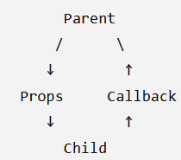
string[] | 字符串数组 | List | React 中非常典型的：
User[] | User 数组 | API 列表 | Parent → Child → Callback → Parent
interface | 定义对象结构 | Props / API
type | 定义类型 | 状态 / 联合类型
? | 可选属性 | Optional Props
| | Union Type | 状态/参数限制
 |  | type Status = "loading" | "success" | "error"; let id: string | number;
 |  |  | Partial | Partial<T> | Partial<User> | User 的所有属性都变成可选
 |  |  | Pick | Pick<T, K> | Pick<User, "id" | "name"> | Pick ↓ 从原来的类型中 ↓ 挑选几个属性
 |  |  | Omit | Omit<T, K> | Omit<User, "id"> | 除了这个，其他都要 | API 项目特别喜欢 Omit
 |  |  | Readonly | Readonly<T> | Readonly<User> | User 的属性不能修改
 |  |  | Record | Record<K, T> | Record<string, User> | 一个对象，它的 key 是 string，value 是 User

 |  |  |  |  | keyof User | 获取对象属性名集合

React
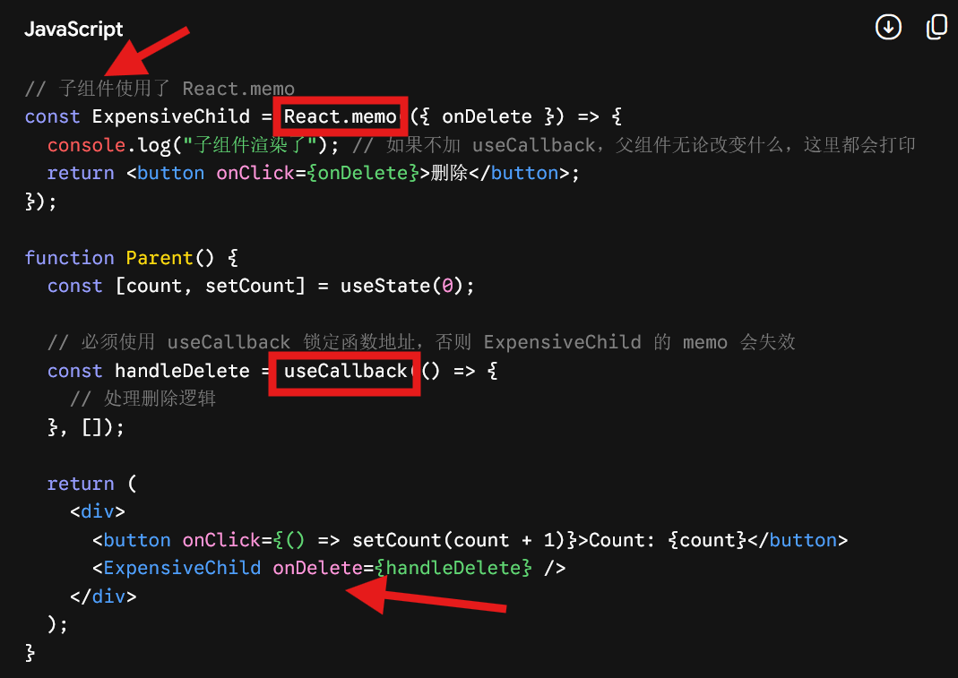
React
│ |  | react-redux | react | useCallback & memo
├── JSX |  | useSelector | useState
├── Components |  | useDispatch | useCallback(缓存函数的内存地址,依赖不变就不重新创建)
├── Props |  |  | useMemo(缓存高昂计算的结果)
├── State
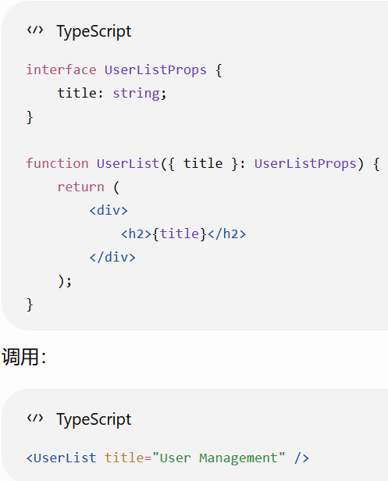
├── Events
├── Hooks
├── useState
├── useEffect
├── Router | npm install react-router-dom
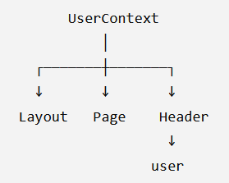
└── API Integration

const [count, setCount] = useState(0);
const [name, setName] = useState("Tom");
const [user, setUser] = useState<User | null>(null);
const [users, setUsers] = useState<User[]>([]);

Pages --> Components --> Hooks --> Service --> API

React 18 : ErrorBoundary 使用class方式
官方原生 ErrorBoundary 必须使用 Class 组件 (类组件) 编写，依靠 componentDidCatch 和 static getDerivedStateFromError 生命周期

Structure
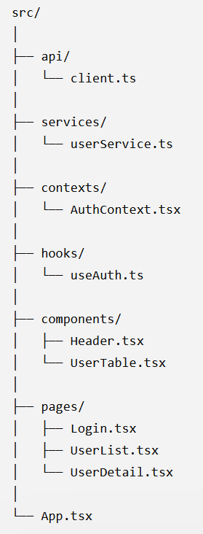
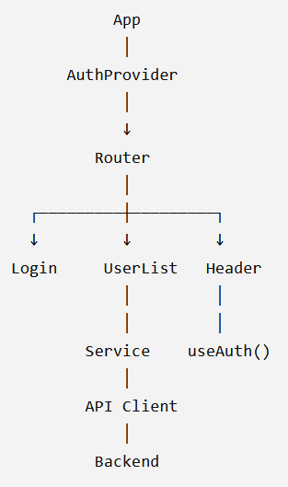
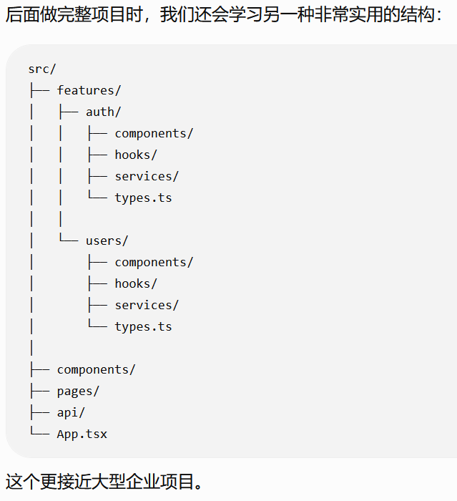

Router
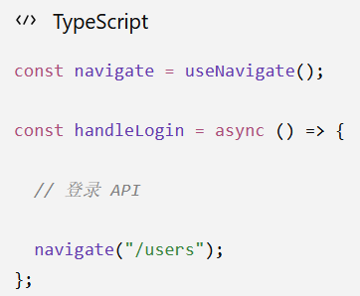
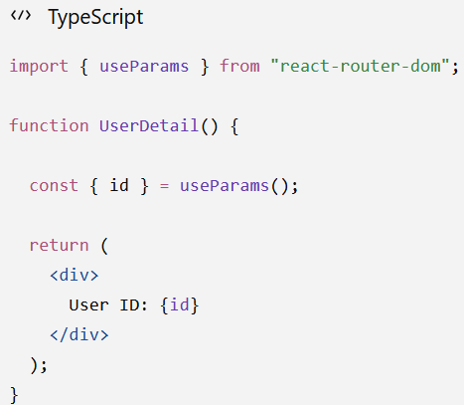
Vue | React
Vue Router | React Router
router/index.ts | 路由配置 | Route Parameter
<router-view> | <Outlet /> | <Route path="/users/:id" element={<UserDetail />} />
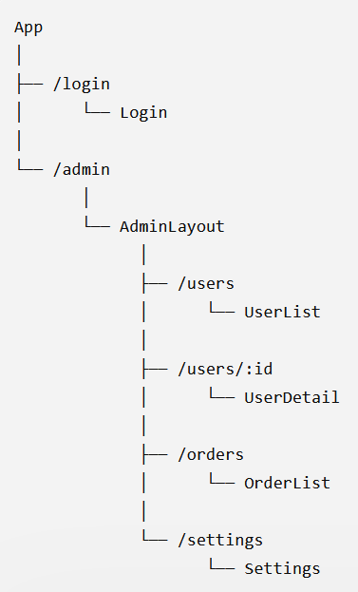
<router-link> | <Link>
useRoute() | useLocation() / useParams()
router.push() | useNavigate()

Form Validation
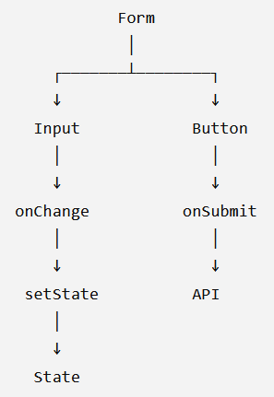
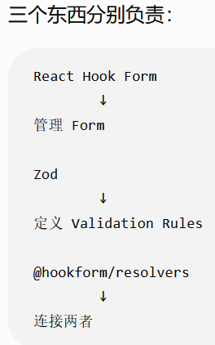
 |  | Controlled Component（受控组件） | <input value={name} onChange={...} />
 |  | Form State / React Hook Form | npm install react-hook-form | 管理 Form
 |  |  | npm install zod @hookform/resolvers | 定义 Validation Rules
Vue | React |  | @hookform/resolvers | 连接两者
v-model | value + onChange
ref() | useState() |  | import { useForm } from "react-hook-form";
@change | onChange |  | import { zodResolver } from "@hookform/resolvers/zod";
@click | onClick |  | import { z } from "zod";

API
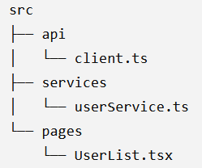
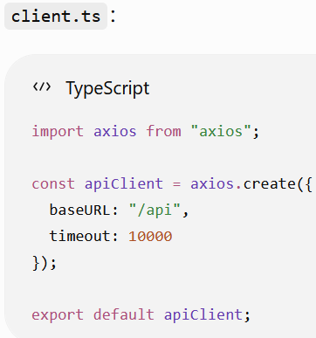
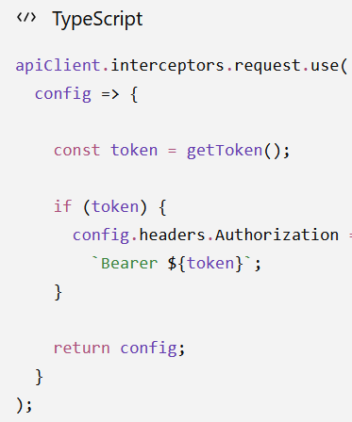
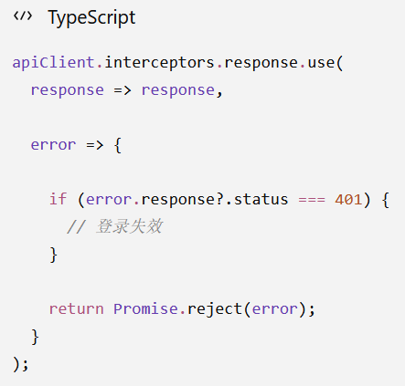

Context
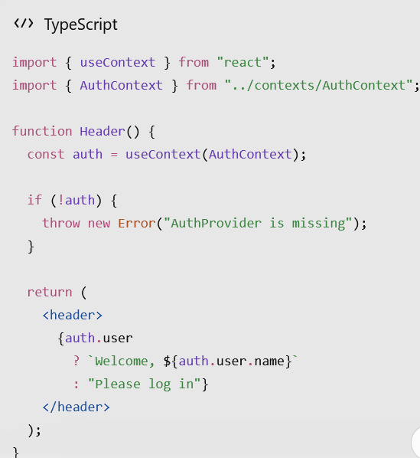
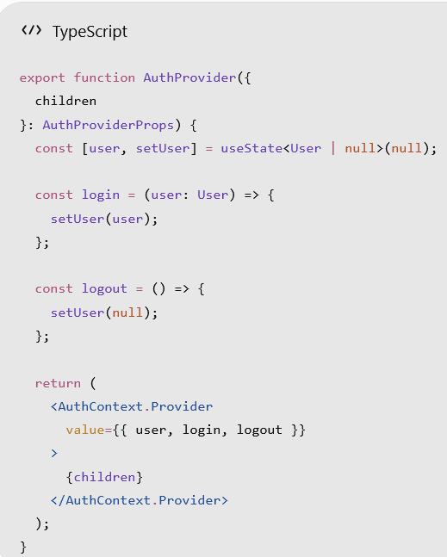
AuthContext.tsx | AuthProvider.tsx | main.tsx
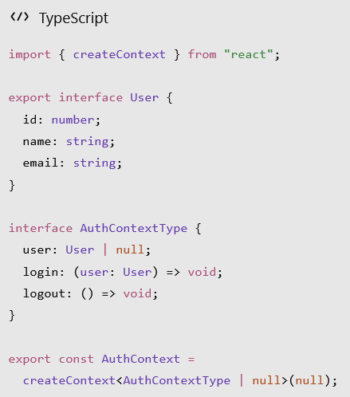
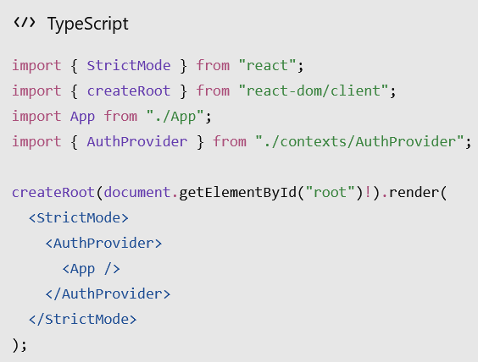

 |  | 读取

